CAM Simple
La estrategia de búsqueda más sencilla
 | 128 | 256 | 512 | 1024 | 2048 | 4096 | 8192
SLICE | 19 | 20 | 26 | 21 | 25 | 25 | 33
LUT | 60 | 70 | 71 | 71 | 59 | 63 | 65
FF | 39 | 43 | 47 | 51 | 55 | 59 | 63
Demasiado lenta (Orden = O(2*Tamaño del arbol)
DSP | 0 | 0 | 0 | 0 | 0 | 0 | 0
BRAM | 1 | 1 | 1 | 2 | 3 | 6 | 14
SRL | 0 | 0 | 0 | 0 | 0 | 0 | 0
Timing | 5.792 | 5.893 | 6.561 | 6.221 | 6.284 | 6.871 | 7.422

Latency (min) | 258 | 514 | 1026 | 2050 | 4098 | 8194 | 16386
Latency (avg) | 258 | 514 | 1026 | 2050 | 4098 | 8194 | 16386
Latency (max) | 258 | 514 | 1026 | 2050 | 4098 | 8194 | 16386
Interval (min) | 259 | 515 | 1027 | 2051 | 4099 | 8195 | 16387
Interval (avg) | 259 | 515 | 1027 | 2051 | 4099 | 8195 | 16387
Interval( (max) | 259 | 515 | 1027 | 2051 | 4099 | 8195 | 16387

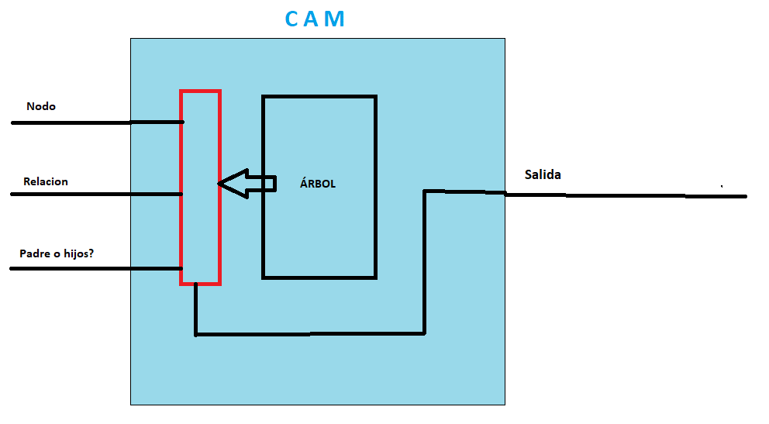

Como podemos comprobar, no hay prácticamente cambios en utilizar la estrategia de usar el almacenamiento de los datos del árbol tanto en anchura como en profundidad. El coste de recursos crece lógicamente con el crecimiento del árbol, siendo lo más destacable el requerimiento de usar 15 BRAMs para guardar los datos del árbol. El uso tanto de FFs como de LUTs crece también pero de manera muy poco significativa. Vemos que la latencia sigue el orden de O(2N) siendo N el tamaño del árbol.

CAM Simple Optimizada
- Misma estrategia que la CAM básica simple
- Las optimizaciones HLS hacen que sea algo mñás rápida, con un orden de busqueda de O(N+3)
- Timing bajo
 | 128 | 256 | 512 | 1024 | 2048 | 4096 | 8192
SLICE | 40 | 42 | 45 | 51 | 60 | 65 | 79
LUT | 103 | 110 | 118 | 127 | 121 | 126 | 133
FF | 114 | 123 | 138 | 150 | 162 | 174 | 186
DSP | 0 | 0 | 0 | 0 | 0 | 0 | 0
BRAM | 1 | 1 | 1 | 2 | 3 | 6 | 14
- Existen mejores estrategias a la hora de busqueda de nodos.
- El tiempo de búsqueda sigue siendo mayor que N
SRL | 0 | 0 | 0 | 0 | 0 | 0 | 0
Timing | 4.754 | 5.767 | 5.395 | 5.448 | 5.69 | 5.588 | 5.748

Latency (min) | 131 | 259 | 515 | 1027 | 2051 | 4099 | 8195
Latency (avg) | 131 | 259 | 515 | 1027 | 2051 | 4099 | 8195
Latency (max) | 131 | 259 | 515 | 1027 | 2051 | 4099 | 8195
Interval (min) | 132 | 260 | 516 | 1028 | 2052 | 4100 | 8196
Interval (avg) | 132 | 260 | 516 | 1028 | 2052 | 4100 | 8196
Interval( (max) | 132 | 260 | 516 | 1028 | 2052 | 4100 | 8196

CAM Simple-Opt-Con parada
-Al salir antes de la búsqueda, su orden de búsqueda oscila entre 4, N/2 y N
 | 128 | 256 | 512 | 1024 | 2048 | 4096 | 8192
SLICE | 25 | 28 | 28 | 29 | 33 | 37 | 41
LUT | 81 | 83 | 87 | 92 | 82 | 88 | 91
FF | 67 | 73 | 79 | 85 | 91 | 97 | 103
DSP | 0 | 0 | 0 | 0 | 0 | 0 | 0
BRAM | 1 | 1 | 1 | 2 | 3 | 6 | 14
- El tiempo de búsqueda sigue sin bajar de O(N) en el peor de los casos.
SRL | 0 | 0 | 0 | 0 | 0 | 0 | 0
Timing | 6.934 | 7.294 | 7.521 | 7.876 | 7.919 | 8.021 | 8.056

Latency (min) | 4 | 9 | 6 | 6 | 6 | 4 | 4
Latency (avg) | 84 | 148 | 295 | 626 | 1219 | 2439 | 4792
Latency (max) | 131 | 259 | 515 | 1027 | 2051 | 4099 | 8195
Interval (min) | 5 | 10 | 7 | 7 | 7 | 5 | 5
Interval (avg) | 84 | 148 | 295 | 626 | 1220 | 2439 | 4792
Interval( (max) | 132 | 260 | 516 | 1028 | 2052 | 4100 | 8196

CAM Binaria
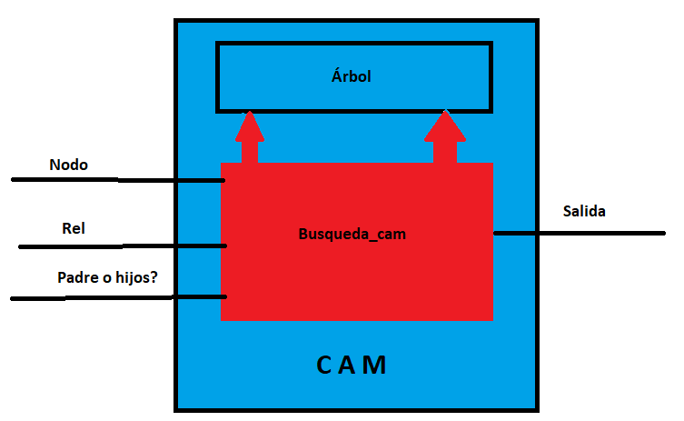
- No consume muchos más recursos en comparación con la simple
 | 128 | 256 | 512 | 1024 | 2048 | 4096 | 8192
SLICE | 22 | 24 | 26 | 29 | 32 | 36 | 42
LUT | 70 | 83 | 93 | 97 | 89 | 97 | 101
FF | 40 | 44 | 48 | 52 | 56 | 60 | 64
DSP | 0 | 0 | 0 | 0 | 0 | 0 | 0
- Sin optimizaciones, sufre de dependencias y su orden de búsqueda es de O(N+N/2)
- No hay ganancia de tiempo respecto a la CAM simple
BRAM | 1 | 1 | 2 | 2 | 3 | 6 | 14
SRL | 0 | 0 | 0 | 0 | 0 | 0 | 0
Timing | 6.64 | 6.776 | 7.034 | 7.097 | 6.919 | 7.196 | 7.453

Latency (min) | 194 | 386 | 770 | 1538 | 3074 | 6146 | 12290
Latency (avg) | 194 | 386 | 770 | 1538 | 3074 | 6146 | 12290
Latency (max) | 194 | 386 | 770 | 1538 | 3074 | 6146 | 12290
Interval (min) | 195 | 387 | 771 | 1539 | 3075 | 6147 | 12291
Interval (avg) | 195 | 387 | 771 | 1539 | 3075 | 6147 | 12291
Interval( (max) | 195 | 387 | 771 | 1539 | 3075 | 6147 | 12291
Una CAM que accede dos veces por ciclo a la memoria para intentar obtener más rendimiento. No obtenemos mejor resultado respecto a la CAM simple (¿Debido a que la memoria es Dual-port pero es uno de escritura y otro de lectura y, por ello, no hay ganancia?

CAM Binaria Optimizada
- Con las optimizaciones de HLS logramos mejorar bastante tanto el timing como los tiempos de búsqueda
 | 128 | 256 | 512 | 1024 | 2048 | 4096 | 8192
SLICE | 61 | 68 | 76 | 83 | 91 | 108 | 125
LUT | 168 | 182 | 201 | 209 | 209 | 223 | 278
FF | 195 | 217 | 239 | 261 | 287 | 309 | 331
DSP | 0 | 0 | 0 | 0 | 0 | 0 | 0
BRAM | 1 | 1 | 1 | 2 | 3 | 6 | 14
- El cuello de botella hace que el tiempo de búsqueda siga sin ser mejor que la CAM simple a pesar del doble acceso de memoria
- Más recursos para el mismo tiempo.
SRL | 0 | 0 | 0 | 0 | 0 | 0 | 0
Timing | 4.866 | 6.354 | 6.95 | 6.68 | 6.869 | 6.869 | 7.076

Latency (min) | 131 | 259 | 515 | 1027 | 2051 | 4099 | 8195
Latency (avg) | 131 | 259 | 515 | 1027 | 2051 | 4099 | 8195
Latency (max) | 131 | 259 | 515 | 1027 | 2051 | 4099 | 8195
Interval (min) | 132 | 260 | 516 | 1028 | 2052 | 4100 | 8196
Interval (avg) | 132 | 260 | 516 | 1028 | 2052 | 4100 | 8196
Interval( (max) | 132 | 260 | 516 | 1028 | 2052 | 4100 | 8196

La CAM binaria utilizando directivas y optimizando el código. Ligera ganancia pero sigue sin ser mejor que la simple.

CAM Binaria-Opt con parada
 | 128 | 256 | 512 | 1024 | 2048 | 4096 | 8192
SLICE | 75 | 93 | 96 | 105 | 114 | 137 | 136
LUT | 212 | 228 | 250 | 264 | 266 | 288 | 301
FF | 258 | 286 | 309 | 339 | 361 | 389 | 417
DSP | 0 | 0 | 0 | 0 | 0 | 0 | 0
BRAM | 1 | 1 | 2 | 2 | 3 | 6 | 14
SRL | 0 | 0 | 0 | 0 | 0 | 0 | 0
Timing | 7.217 | 7.674 | 7.721 | 7.573 | 7.711 | 7.806 | 8.232

Latency (min) | 7 | 8 | 7 | 7 | 7 | 9 | 10
Latency (avg) | 63 | 122 | 241 | 473 | 983 | 1895 | 3795
Latency (max) | 133 | 261 | 517 | 1029 | 2053 | 4101 | 8197
Interval (min) | 8 | 9 | 8 | 8 | 8 | 10 | 11
Interval (avg) | 63 | 122 | 241 | 473 | 983 | 1895 | 3795
YA NO ES RENTABLE (NO HAY CONDICION DE PARADA EN EL PADRE)
Interval( (max) | 134 | 262 | 518 | 1030 | 2054 | 4102 | 8198

CAM Binaria con Reader
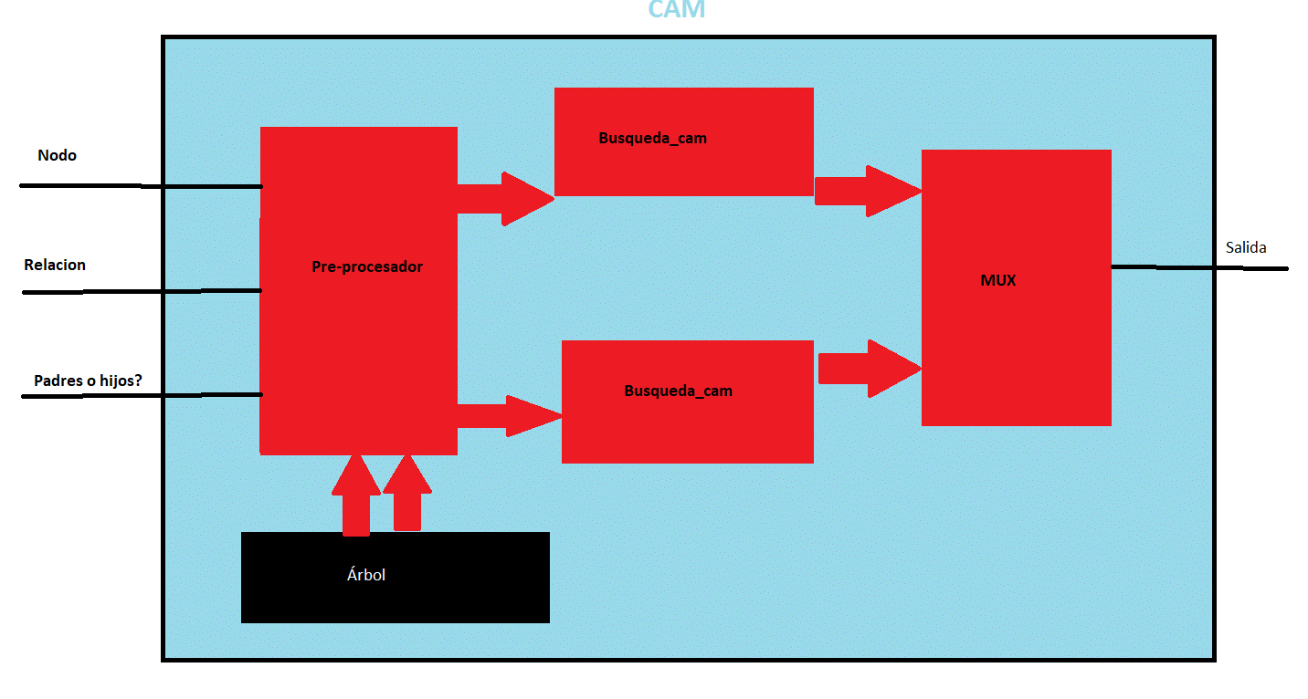
- El tiempo de búsqueda se reduce a N/2 en el peor de los casos
 | 128 | 256 | 512 | 1024 | 2048 | 4096 | 8192
SLICE | 120 | 125 | 127 | 137 | 137 | 154 | 170
LUT | 347 | 363 | 389 | 412 | 430 | 443 | 465
FF | 246 | 259 | 272 | 285 | 298 | 311 | 324
- Más latencia debido a la ejecución de todos los procesos y de las dependencias existentes por el MUX, la lectura...
- Más consumo de recursos que los casos vistos hasta ahora.
DSP | 0 | 0 | 0 | 0 | 0 | 0 | 0
BRAM | 1 | 1 | 2 | 2 | 3 | 6 | 14
SRL | 26 | 32 | 38 | 42 | 44 | 46 | 50
Timing | 6.513 | 7.478 | 6.889 | 7.148 | 7.569 | 7.635 | 7.24

Latency (min) | 75 | 139 | 267 | 523 | 1035 | 2059 | 4107
Latency (avg) | 207 | 400 | 785 | 1553 | 3089 | 6161 | 12305
Latency (max) | 216 | 408 | 792 | 1560 | 3096 | 6168 | 12312
Interval (min) | 1 | 1 | 1 | 1 | 1 | 1 | 1
Interval (avg) | 63 | 127 | 255 | 511 | 1023 | 2047 | 4095
Interval( (max) | 68 | 132 | 260 | 516 | 1028 | 2052 | 4100

Un preprocesador se encarga de mandar a los procesos de busqueda cada uno de los nodos para que vayan analizando. La salida se manda a un multiplexor.

CAM Binaria con 2 submemorias
- Tiempo de busqueda reducido a O(1/4*N)
- Timing bajo
 | 128 | 256 | 512 | 1024 | 2048 | 4096 | 8192
SLICE | 117 | 138 | 147 | 157 | 157 | 177 | 194
LUT | 365 | 385 | 423 | 456 | 476 | 452 | 472
FF | 308 | 330 | 352 | 374 | 396 | 418 | 440
- Las memorias deben de estar almacenadas de manera externa a la CAM (Por ello aqui no se contabilizan BRAM, pero podemos estimar que es 2*BRAM de las CAMs anteriores.
- Mayor coste en recursos.
DSP | 0 | 0 | 0 | 0 | 0 | 0 | 0
BRAM | 0 | 0 | 0 | 0 | 0 | 0 | 0
SRL | 16 | 50 | 24 | 28 | 32 | 32 | 32
Timing | 5.854 | 6.405 | 6.462 | 6.161 | 5.998 | 6.468 | 5.73

Latency (min) | 43 | 75 | 139 | 267 | 11 | 1035 | 11
Latency (avg) | 44 | 76 | 140 | 268 | 524 | 1036 | 2060
Latency (max) | 47 | 78 | 143 | 272 | 529 | 1040 | 2064
Interval (min) | 38 | 70 | 134 | 262 | 4 | 1030 | 4
Interval (avg) | 38 | 70 | 134 | 262 | 517 | 1030 | 2053
Interval( (max) | 38 | 70 | 134 | 262 | 518 | 1030 | 2054

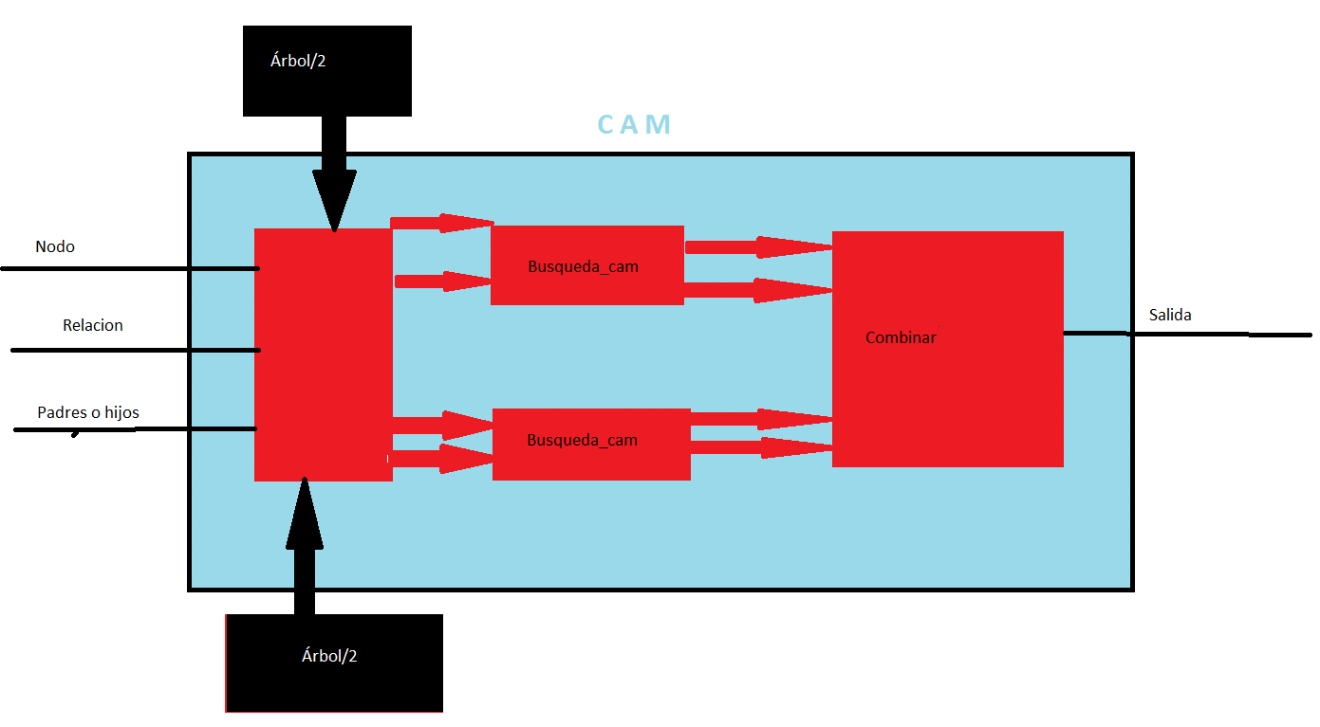
Una versión de la CAM que utiliza un multiplexor junto con la memoria del árbol dividida en 2 para paralelizar el proceso al máximo. Problema de esto: Más consumo de memorias, lo cual para árboles grandes puede ser un problema

CAM hash
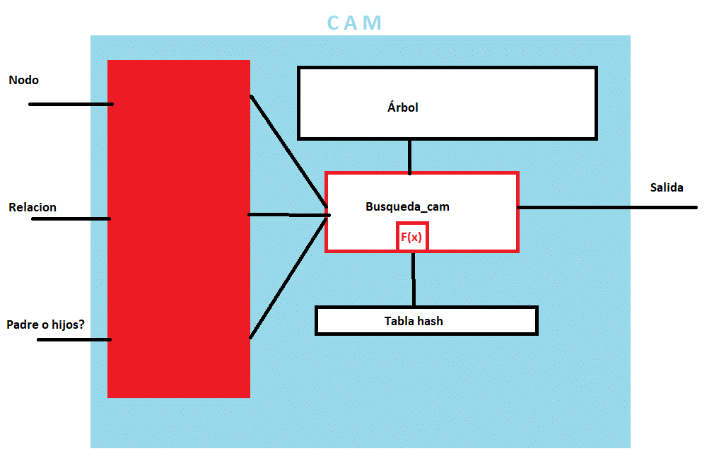
- Sin optimizar, esta CAM tarda entre 1/Numero de buckets y N ciclos en realizar la busqueda
- Buen timing sin necesitar de recursos excesivos.
 | 128 | 256 | 512 | 1024 | 2048 | 4096 | 8192
SLICE | 38 | 40 | 42 | 47 | 48 | 56 | 67
LUT | 120 | 118 | 125 | 131 | 126 | 137 | 141
FF | 108 | 117 | 126 | 133 | 138 | 149 | 156
DSP | 0 | 0 | 0 | 0 | 0 | 0 | 0
BRAM | 1 | 1 | 1 | 2 | 3 | 6 | 14
SRL | 0 | 0 | 0 | 0 | 0 | 0 | 0
- Se necesita rellenar la tabla hash y almacenarla previamente en la CAM.
- La mejora depende del número de buckets (EN ESTE CASO HEMOS USADO 8)
Timing | 5.353 | 5.879 | 6.317 | 6.164 | 6.489 | 6.527 | 7.411

Latency (min) | 17 | 30 | 50 | 121 | 244 | 492 | 926
Latency (avg) | 50 | 100 | 184 | 364 | 730 | 1437 | 2841
Latency (max) | 134 | 262 | 518 | 1030 | 2054 | 4102 | 8198
Una CAM que utiliza una tabla HASH donde se almacenan unos indices para un rango de nodos determinado. En este caso, la busqueda del padre es como la simple optimizada (No podemos tener indices de dónde están los padres de cada nodo).
Interval (min) | 18 | 31 | 51 | 122 | 245 | 493 | 927
Interval (avg) | 51 | 101 | 186 | 366 | 731 | 1439 | 2843
Interval( (max) | 135 | 263 | 519 | 1031 | 2055 | 4103 | 8199

CAM hash optimizada
Con las mejoras de optimizacion de HLS, esta CAM es una buena candidata, con un equilibrio entre coste de recursos, latencia, intervalo...
 | 128 | 256 | 512 | 1024 | 2048 | 4096 | 8192
SLICE | 90 | 92 | 88 | 99 | 110 | 107 | 110
LUT | 268 | 269 | 290 | 298 | 325 | 338 | 338
FF | 202 | 215 | 222 | 228 | 245 | 251 | 249
DSP | 0 | 0 | 0 | 0 | 0 | 0 | 0
BRAM | 1 | 1 | 1 | 2 | 3 | 6 | 14
El timing es algo elevada conforme aumenta el tamaño del árbol
SRL | 0 | 0 | 0 | 0 | 0 | 0 | 0
Timing | 7.283 | 6.95 | 7.022 | 7.08 | 7.227 | 7.336 | 7.565

Latency (min) | 1 | 8 | 8 | 1 | 9 | 8 | 8
Latency (avg) | 51 | 91 | 171 | 346 | 671 | 1367 | 2867
Latency (max) | 135 | 263 | 519 | 1031 | 2055 | 4103 | 8199
Interval (min) | 2 | 9 | 9 | 2 | 10 | 9 | 9
Interval (avg) | 52 | 92 | 173 | 347 | 672 | 1368 | 2688
Interval( (max) | 136 | 264 | 520 | 1032 | 2056 | 4104 | 8200

Igual que la CAM hash, pero optimizando código y usando pragmas de HLS.

CAM hash binaria
 | 128 | 256 | 512 | 1024 | 2048 | 4096 | 8192
SLICE | 135 | 137 | 146 | 146 | 176 | 188 | 199
LUT | 401 | 432 | 462 | 457 | 541 | 591 | 523
FF | 304 | 336 | 350 | 367 | 399 | 417 | 425
DSP | 0 | 0 | 0 | 0 | 0 | 0 | 0
BRAM | 1 | 1 | 2 | 2 | 3 | 6 | 14
SRL | 0 | 0 | 0 | 0 | 0 | 0 | 0
Tiene un timing elevado y además, la latencia es elevada en el peor de los casos
Timing | 8.359 | 8.098 | 7.984 | 7.692 | 7.907 | 7.925 | 7.891

Latency (min) | 1 | 9 | 9 | 1 | 9 | 9 | 9
Latency (avg) | 52 | 91 | 172 | 347 | 672 | 1368 | 2688
Latency (max) | 137 | 265 | 521 | 1033 | 2057 | 4105 | 8201
Interval (min) | 2 | 10 | 10 | 2 | 10 | 10 | 10
Interval (avg) | 53 | 93 | 173 | 348 | 673 | 1369 | 2689
Interval( (max) | 138 | 266 | 522 | 1034 | 2058 | 4106 | 8202

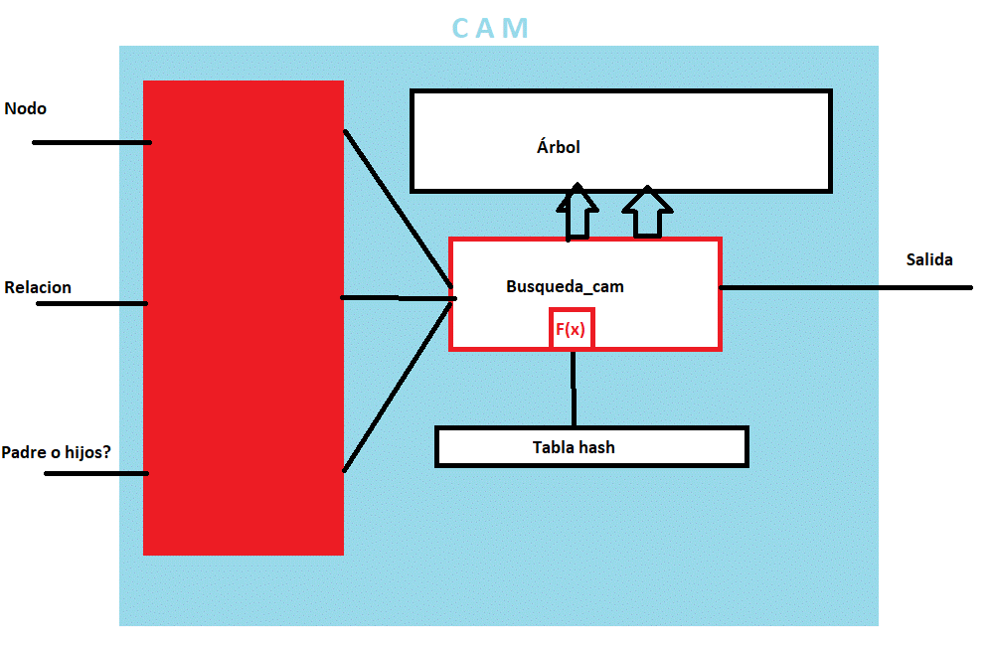

Igual que la CAM hash optimizada, pero intentamos hacer doble acceso a memoria por ciclo.

CAM hash con busq. binaria yMUX
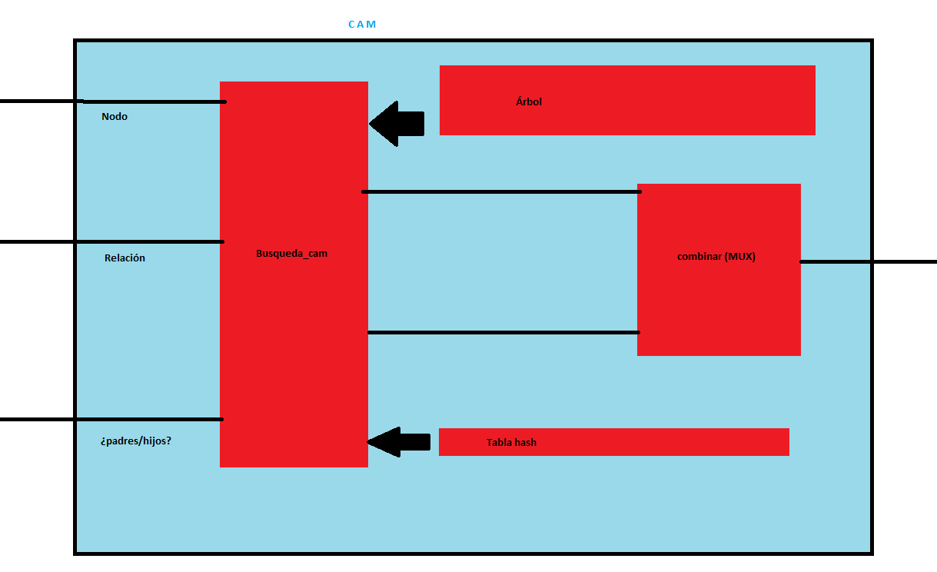
En el peor de los casos, el metodo tarda 1/2*N. En el mejor, tarda 1 ciclo
 | 128 | 256 | 512 | 1024 | 2048 | 4096 | 8192
SLICE | 162 | 174 | 176 | 192 | 213 | 227 | 250
LUT | 510 | 532 | 554 | 584 | 641 | 667 | 682
FF | 407 | 441 | 465 | 488 | 526 | 550 | 564
DSP | 0 | 0 | 0 | 0 | 0 | 0 | 0
BRAM | 1 | 1 | 2 | 2 | 3 | 6 | 14
Timing MUY elevado y coste en recursos más elevado de lo normal, pero aún es asumible y viable.
Latencia es más alta de lo normal.
SRL | 8 | 10 | 12 | 14 | 16 | 16 | 16
Timing | 7.252 | 7.894 | 7.838 | 7.545 | 7.884 | 7.991 | 8.06

Latency (min) | 6 | 34 | 50 | 6 | 57 | 42 | 39
Latency (avg) | 105 | 172 | 310 | 603 | 1160 | 2325 | 4566
Latency (max) | 227 | 419 | 804 | 1571 | 3107 | 6180 | 12323
Interval (min) | 1 | 1 | 1 | 1 | 1 | 1 | 1
Interval (avg) | 34 | 56 | 102 | 200 | 385 | 773 | 1521
Interval( (max) | 75 | 139 | 267 | 523 | 1035 | 2059 | 4107

Una CAM hash combinada con un método de busqueda binario con multiplexor.

CAM hash ideal
- Esta CAM es la mejor en la teoría. Es ultrarrápida y no consume muchos recursos si no contamos el almacenamiento de las tablas hash
 | 128 | 256 | 512 | 1024 | 2048 | 4096 | 8192
SLICE | 54 | 55 | 53 | 55 | 63 | 62 | 68
LUT | 169 | 161 | 170 | 170 | 179 | 181 | 189
FF | 119 | 117 | 122 | 127 | 132 | 137 | 142
DSP | 0 | 0 | 0 | 0 | 0 | 0 | 0
El único defecto de este modelo de CAM es que necesitas memoria adicional para los indices, cuyo tamaño es N para almacenar los índices de cada nodo, y que cada vez que se actualice el árbol habrá que actualizar los índices también.
BRAM | 2 | 3 | 3 | 4 | 7 | 13 | 28
SRL | 0 | 0 | 0 | 0 | 0 | 0 | 0
Timing | 6.876 | 7.905 | 7.653 | 7.607 | 8.087 | 8.17 | 8.847

Latency (min) | 2 | 3 | 3 | 2 | 3 | 3 | 3
Latency (avg) | 38 | 65 | 125 | 260 | 499 | 1046 | 2065
Latency (max) | 128 | 256 | 507 | 1028 | 2053 | 4100 | 8196
No merece la pena dar dos hijos por ciclo porque no vamos a tener que consumir mas de dos hijos por ciclo
Interval (min) | 3 | 4 | 4 | 3 | 4 | 4 | 4
Interval (avg) | 40 | 67 | 126 | 261 | 500 | 1047 | 2067
Interval( (max) | 129 | 257 | 508 | 1029 | 2054 | 4101 | 8197

CAM hash 2 memorias
Este modelo lo descartaremos. No hay ganancia en ningún aspecto con respecto a diseños más simples de CAM hash: Nos cuesta más recursos, timing, lartencia, intervalos.... Y aparte, es una CAM compleja de diseñar, sobre todo por la función hash necesaria
 | 128 | 256 | 512 | 1024 | 2048 | 4096 | 8192
SLICE | 127 | 130 | 124 | 129 | 143 | 157 | 170
LUT | 344 | 362 | 368 | 386 | 409 | 411 | 446
FF | 315 | 333 | 339 | 361 | 377 | 385 | 403
DSP | 0 | 0 | 0 | 0 | 0 | 0 | 0
BRAM | 1 | 2 | 2 | 2 | 4 | 7 | 13
SRL | 0 | 0 | 0 | 0 | 0 | 0 | 0
Timing | 7.551 | 9.092 | 9.234 | 9.102 | 9.136 | 8.651 | 9.118

Latency (min) | 7 | 11 | 10 | 11 | 7 | 2 | 2
Latency (avg) | 47 | 98 | 181 | 362 | 678 | 1369 | 2728
Latency (max) | 161 | 335 | 651 | 1341 | 2584 | 5150 | 10331
Interval (min) | 8 | 12 | 11 | 12 | 8 | 3 | 3
Interval (avg) | 48 | 99 | 182 | 364 | 679 | 1370 | 2729
Interval( (max) | 162 | 336 | 652 | 1342 | 2585 | 5151 | 10333

CAM propuesta de Manu
Mi propuesta: Utilizar una memoria para almacenar todos los hijos (Hash ideal) y, para los padres, realizar un metodo de búsqueda binaria lo más eficiente posible.
 | 128 | 256 | 512 | 1024 | 2048 | 4096 | 8192
SLICE | 110 | 104 | 107 | 124 | 129 | 139 | 143
LUT | 312 | 311 | 321 | 353 | 368 | 369 | 391
FF | 240 | 250 | 267 | 284 | 288 | 303 | 320
DSP | 0 | 0 | 0 | 0 | 0 | 0 | 0
BRAM | 2 | 3 | 4 | 4 | 7 | 13 | 28
SRL | 0 | 0 | 0 | 0 | 0 | 0 | 0
Timing | 6.471 | 7.069 | 7.58 | 7.426 | 7.491 | 7.775 | 8.123

Latency (min) | 2 | 3 | 3 | 2 | 3 | 3 | 3
Latency (avg) | 39 | 66 | 126 | 260 | 500 | 1046 | 2066
Latency (max) | 128 | 256 | 508 | 1028 | 2054 | 4100 | 8196
Interval (min) | 3 | 4 | 4 | 3 | 4 | 4 | 4
Interval (avg) | 40 | 68 | 127 | 262 | 501 | 1048 | 2067
Interval( (max) | 129 | 257 | 509 | 1029 | 2055 | 4101 | 8197

